CollectiveAccess
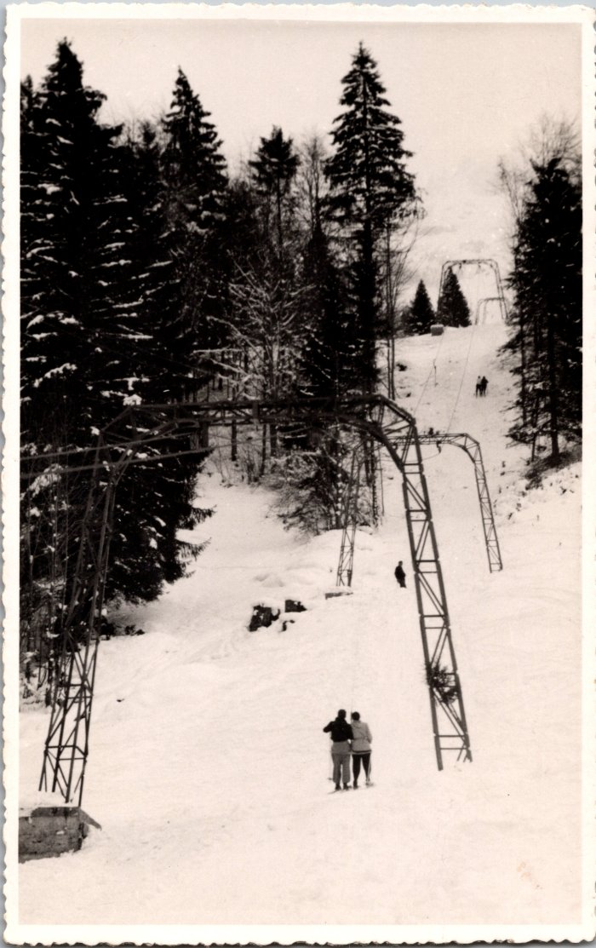
Image | Object | Description | Date
 | Photo du téléski de Sixt (2-1543) | Photo du téléski de Sixt
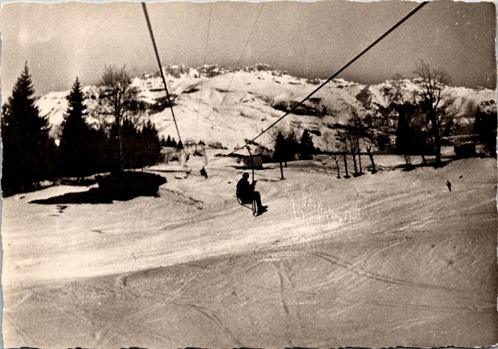 | Photo du télésiège de Sixt (2-631) | Photo du télésiège de Sixt Ce télésiège à enrouleurs biplaces construit en 1951 permettait d’atteindre les alpages des Vagnys depuis le village, chaque été il était transformé avec des sièges monoplaces à embarquement latéral.
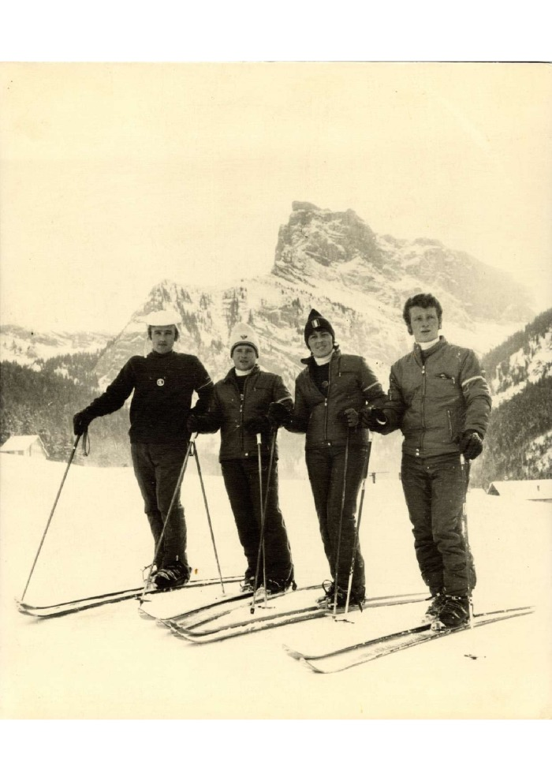
 | Photo à la création d'ESF à Sixt (31-001) | Photo à la création d'ESF à Sixt, Marie Jeanne STICKER directrice et ses 3 mousquetaires en décembre 1970
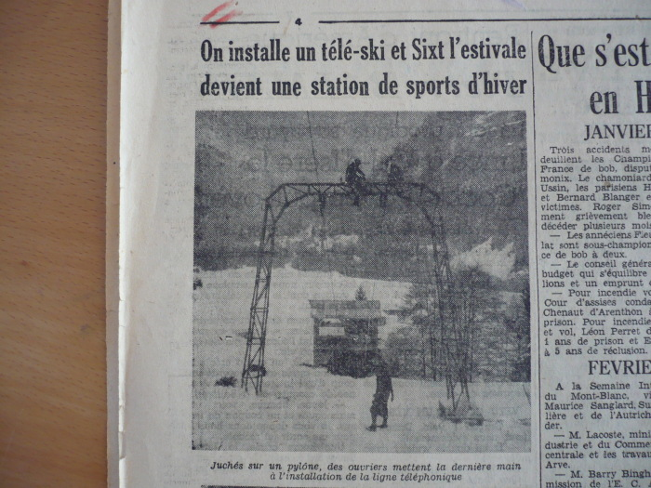 | Article de journal sur l'installation du téléski de Sixt en 1950 (51-015) | Article de journal sur l'installation du téléski de Sixt en 1950
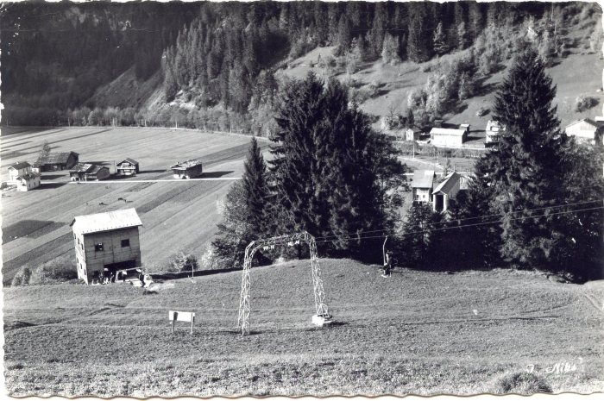 | Photos de la remontée mécanique de Sixt - 1959 (51-016) | Photos de la remontée mécanique de Sixt - 1959
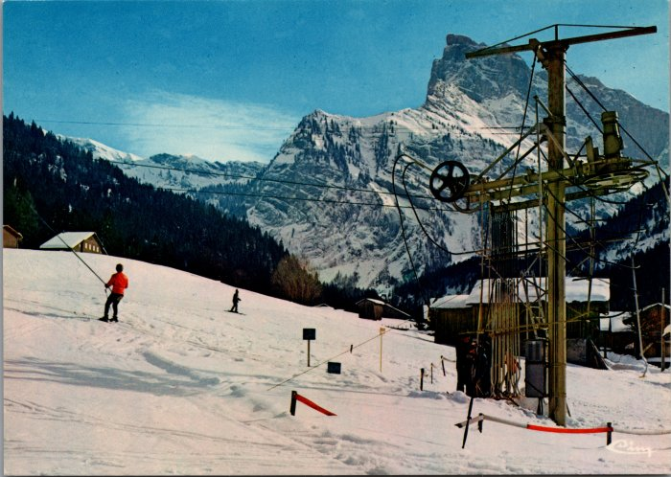 | Photos des téléskis de Sixt (6-2460) | Photos des téléskis de Sixt

